RGD_indemnités
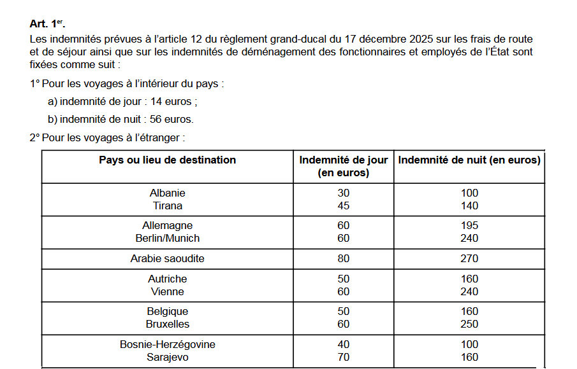
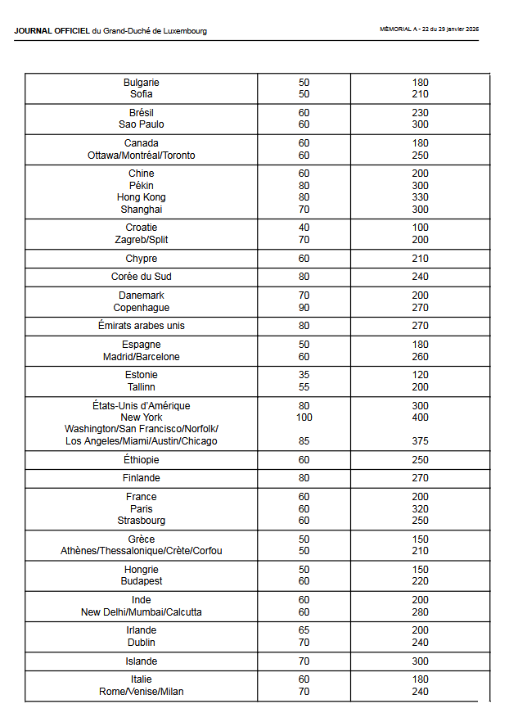
Lien | Règlement du Gouvernement en conseil du 23 janvier 2026 sur les frais de route et de séjour (articles 12 et 17 du RGD du 17/12/2025)
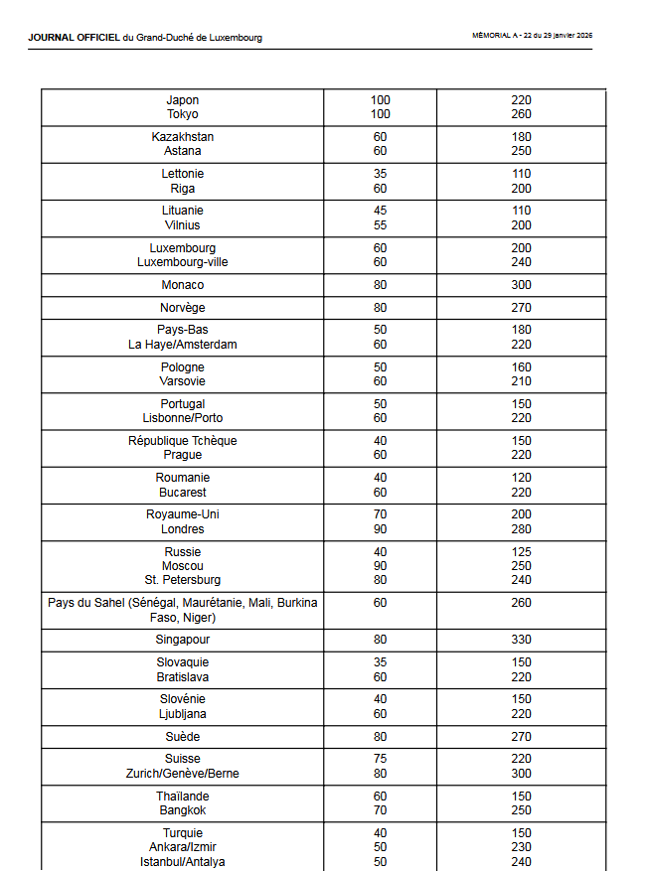
 | https://legilux.public.lu/filestore/eli/etat/leg/rgc/2026/01/23/a22/jo/fr/pdfa/eli-etat-leg-rgc-2026-01-23-a22-jo-fr-pdfa.pdf

